Kanzi
Num | Trouble | Solution | Note
1 | 如何给立方体各个面贴图
2 | CLAMP | CLAMP在绑定和Shader中的参数列表不同 Shader - clamp(x,a,b) Binding - clamp(a,b,x)
3 | 添加属性无法添加Render Transformation Origin | 3D节点没有这个属性
4 | 不能正确渲染通道 | blit需要在texture属性中选中要渲染的通道
5 | 照相机绑定ScrollView | X = {@../../Scroll View 2D/ScrollViewConcept.ScrollPosition}.VectorX Y = {@../../Scroll View 2D/ScrollViewConcept.ScrollPosition}.VectorY CreateRotation(Y * -180.0, X * -360.0, 0)
6 | premake的使用方法 | 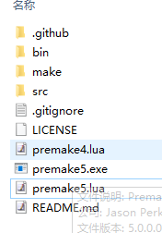 下载premake，将exe放到要生成项目的目录，运行命令行输入"premake5 xxx.exe vs2015"(需要有写好的lua脚本)，生产的工程在make文件夹
7 | 配置SOIL2库时，配置好LINKER但是在项目中添加头文件时找不到头文件 | 需要添加include目录，将SOIL2-release-1.20\src\SOIL2文件夹放进去 | 配置链接库步骤： 1.配置Linker的general添加lib文件夹路径 2.配置Linker的Input添加lib文件 配置include步骤： VC++Directiories中配置IncludeDirectories，添加include路径
8 | Shader的sin等参数类型？ | 弧度
9 | 状态切换异常 | 查看controller是否显式的加在节点上
10 | using kanzi::PrefabView3D找不到 | 未包含相应的头文件#include <kanzi/ui/node/prefab_view3d.hpp> 教程有头文件
11 | onAttach()不执行 | 需要调用基类的onAttach()
12 | 自定义属性在kanzi studio看不到 | 需要update plugin
13 | 渲染通道问题 | 深度测试选Always同时要考虑是否需要关闭深度缓存写入
14 | kanzi shader 深度变量是哪个？ | gl_FragCoord.z
15 | Project工程的默认当前目录是什么 | Project -> Properties - <Project Name>
16 | 调节模型的Transformation无效 | 是否带骨骼，带骨骼需要调整骨骼
17 | user scroll和scroll的区别 | User Scroll Started Occurs when the user starts scrolling a Scroll View node. 点击时就触发 Scroll Started Occurs when the scroll position of a Scroll View node starts changing 拖动才触发
18 | 属性在打Log时编译报错 | 用getProperty取属性
19 | 更改属性无法驱动状态机 | 可能属性在动画里也有控制
20 | typeid | 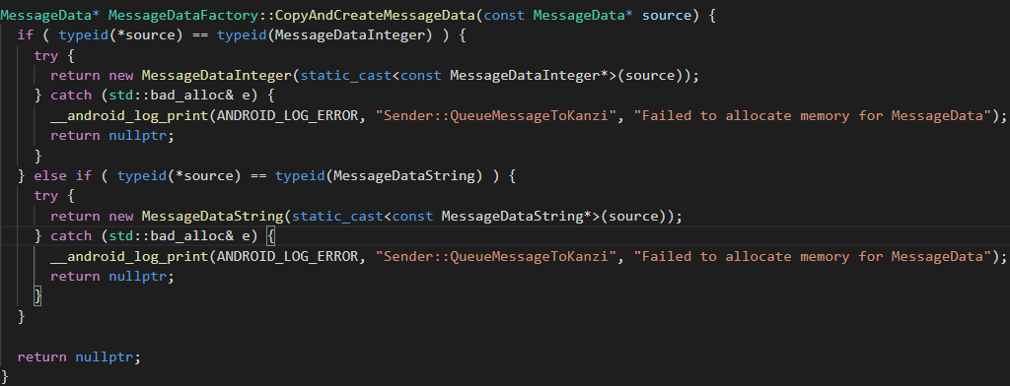 typeid 运算符用来获取一个表达式的类型信息。类型信息对于编程语言非常重要，它描述了数据的各种属性： 对于基本类型（int、float 等C++内置类型）的数据，类型信息所包含的内容比较简单，主要是指数据的类型。 对于类类型的数据（也就是对象），类型信息是指对象所属的类、所包含的成员、所在的继承关系等。
21 | 通过代码MeshSharedPtr leftwarningNode_=screenNode->lookupNode<Mesh>("#LeftLaneWarningalisa")来获取plane节点，但是返回的地址是空 | 泛型错误，应该使用Model3D
22 | android 代码 log打不出来 | 编译debug版本
23 | 导入模型显示异常，动画异常或骨骼异常 | 模型节点或骨骼节点复制异常，使用拖动而非复制，复制导致材质异常
24 | tinyxml2是什么 | 解析xml的
25 | extern "C"作用的范围，函数截至？当前文件？
26 | 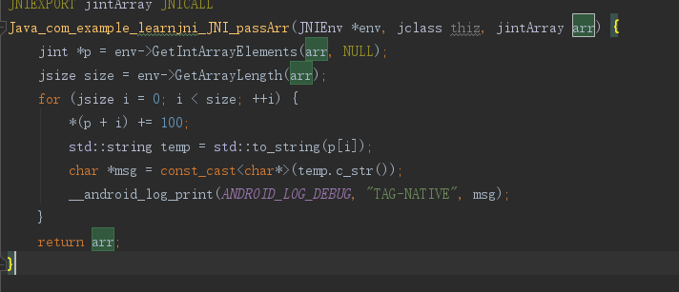 D:/AndroidWorkSpace/LearnJNI2/app/src/main/cpp/native-lib.cpp:42:62: error: format string is not a string literal (potentially insecure) [-Werror,-Wformat-security] __android_log_print(ANDROID_LOG_DEBUG, "TAG-NATIVE", temp.c_str()); | 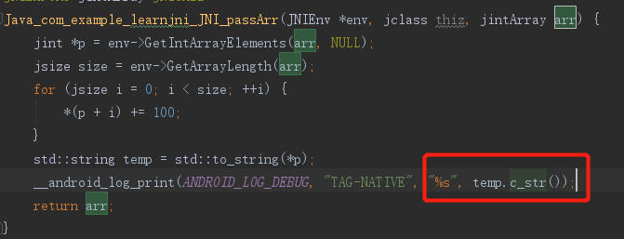
27 | 抽象类可以声明吗？ | 可以，声明为空指针
28 | ///注释和//注释的区别 | ///可以生成说明文档，通过项目属性控制
29 | 字符数组和字符指针的区别 | char *str = "This is a string.";是对字符指针进行初始化。此时，字符指针指向的是一个字符串常量的首地址，即指向字符串的首地址。 char string[ ]="This is a string.";string是字符数组，它存放了一个字符串。 字符指针不能修改值，但可以指向其他字符串 字符数组可以修改值
30 | 子节点属性驱动生效，但是将此属性提升到父节点后不生效 | 可能造成的原因：父节点存在状态机
31 | 渲染深度图plugin自定义节点渲染不出来 | 可能是用旧版渲染通道原因
32 | Click被遮挡 | 1.添加 hittest属性并关闭 2.调整节点顺序，被遮挡的放在下面 3.调整位置使不被遮挡
33 | Popup窗口销毁方式 | 弹出时创建临时空节点覆盖其他所有区域
34 | Prefab Placeholder和Prefab View的区别 | Prefab Placeholder：所使用的预设件固定不需要更改 Prefab View：运行时需要更改所使用的预设件，便于动态加载
35 | 控制状态机不好用，报路径错误 | 可能的情况： 1.控制的节点为未实例化的节点，prefab或者prefab view
36 | 状态机控制的属性可以被setProperty吗
37 | 节点上移下移快捷键 | ctrl + 上/下
38 | 如何拉伸图片不变形 | 参考EX11 project-mycar_charging Shader：ThreePatchedTextured_ThreeTextures
39 | 如何实现点击和scroll都生效 | 点击事件节点放到scroll内部作为子节点
40 | 子工程某个节点需要显示到主工程某个节点上层，但是子工程的根节点在主工程节点的下层，如何实现？ | 子工程的子节点移到主工程做，暂时不知道有更好的办法
41 |  | 取值直接添加同名属性，赋值添加上提到Template的绑定
42 | 状态机第一次切换没有过场
43 | 如何多状态机控制同一属性 | 可以考虑套根节点，不同状态机控制不同节点
44 | Message Trigger无法触发 | 看看是否有其他Trigger设置了set handled属性
45 | 如何防止Scroll View的误触 | Recognition Threshold
46 | 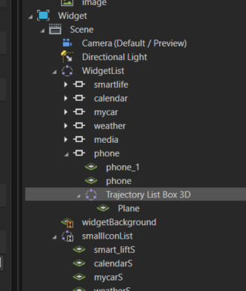 List Box，item属性无法正确获取 | 列表控件在运行会生成三级节点，从而改变了路径结构，所以无法使用路径读取列表项，需要在列表节点使用列表的API读取其列表项。同理，在Kanzi Studio中的的listbox列表项操作列表外的节点时，也要额外多加三级路径 使用别名
47 | 通过URL引用其他工程资源无效 | 查看在Project Reference是否引用了该工程
48 | 如何调整trajectory间距 | spacing属性
49 | Trajectory List Box 3D selected index无效 | 设置 SelectionBehavior属性
50 | 别名 | 创建别名会自动添加到最近祖先节点的dictionary中，如果想越过某个祖先节点添加到更上层的祖先节点，可以在目标祖先节点的dictionary中手动创建
51 | 同一属性，被绑定、状态机（或多状态机）、setProperty同时控制的情况？ | 状态机优先级最高，多状态机只有一个有效
52 | 如何给节点指定光源 | 1.例如点光源，其他节点材质类型点光源数量设置为0（此方法适用面较小） 2.加标签
53 | 什么是 Batch Count | 执行了多少个单独的绘图调用（glDrawElements 和 glDrawArrays）
54 | POC | 概念验证Proof of Concept
55 | 字体颜色如何设置 | 2D 前景色 3D font color
56 | 子工程的节点需要做Pipline处理，例如面剔除模式设置，但是render pass在主工程，该如何实现？ | 主工程建立标签过滤器pipline，然后将tag merge到子工程并加到节点上
57 | 绑定不生效 | 帮定中的节点使用了加@的的节点，删除@后生效，具体原因不明
58 | Zoom Affects Scrolling
59
60
61
62
63
64
65
66
67
68
69
70
71
72
73
74
75
76
77
78
79
80
81
82
83
84
85
86
87
88
89
90
91
92
93
94
95
96
97
98
99
100
101
102
103
104
105
106
107
108
109

C&C++
Num |  |  | Note
1 | auto和decltype的区别 | auto 会忽略顶层的const，忽略引用 int i = 0; const int ci = i, &cr = ci; //ci 为整数常量,cr 为整数常量引用 auto a = ci; // a 为一个整数, 顶层const被忽略 auto b = cr; // b 为一个整数，顶层const被忽略 auto c = &ci; // c 为一个整数指针. auto d = &cr; // d 为一个指向整数常量的指针(对常量对象区地址是那么const会变成底层const) 如果你希望推断出auto类型是一个顶层的const，需要明确指出: const auto f = ci; decltype 有的时候我们还会遇到这种情况，我们希望从表达式中推断出要定义变量的类型，但却不想用表达式的值去初始化变量。还有可能是函数的返回类型为某表达式的的值类型。在这些时候auto显得就无力了，所以C++11又引入了第二种类型说明符decltype，它的作用是选择并返回操作数的数据类型。在此过程中，编译器只是分析表达式并得到它的类型，却不进行实际的计算表达式的值。decltype(f()) sum = x;// sum的类型就是函数f的返回值类型。 在这里编译器并不实际调用f函数，而是分析f函数的返回值作为sum的定义类型
2 | typedef和using的区别 | 普通别名一样，using可定义模板别名，typedef不可以
3 | function = delete | C++会给类型生成一些默认函数：默认构造函数、复制构造函数、赋值函数等等。如果你不想要这些函数，比如你的类型没有复制/赋值语义（比方说类成员有指针），你就会想把复制构造函数和赋值函数删掉，例如：Blah(const Blah&) = delete; Blah& operator=(const Blah&) = delete;
4 | VS error c2504未定义基类 | 可能的情况：包含头文件写到cpp
5 | C++类的静态成员变量一定要初始化（分配内存） | 主要是需要分配内存，声明并不会分配内存
6 | func() =default | （1）defaulted 函数特性仅用于类的特殊成员函数，且该特殊成员函数没有默认参数 （2）既可以在类体里定义(inline),也可以在类体外(out-of-line)定义。 （3）生成默认特殊成员，且由于是编译器自动生成效率高于手写的
7 | 虚继承代码实现方式 | class A : virtual public Base
8 | C++ mutable
9 | 虚析构函数？Vptr？指针偏移？多态数组？Delete基类指针 内存泄漏？崩溃？ | https://www.cnblogs.com/alantu2018/p/8471506.html
10 | .cc文件是什么文件 | UNIX一般用.cc其他平台.cpp
11 | volatile关键字 | 禁止编译器优化，直接读内存
12 | C/C++编译过程 | ●预处理（gcc -E hello.c -o a.c生成预处理后的文件.c->.i） （1）将所有的#define删除，并且展开所有的宏定义。说白了就是字符替换 （2）处理所有的条件编译指令，#ifdef #ifndef #endif等，就是带#的那些 （3）处理#include，将#include包含的头文件直接拷贝插入到该行处 （4）删除所有注释 （5）添加行号和文件标示，这样的在调试和编译出错的时候才知道是是哪个文件的哪一行 （6）保留#pragma编译器指令，因为编译器需要使用它们。 ●编译（gcc -S hello.c -o a.s生成汇编代码，编译的过程实质上是把高级语言翻译成机器语言的过程.i->.s） （1）词法分析 （2）语法分析 （3）语义分析 （4）优化后生成相应的汇编代码 ●汇编（gcc -c hello.c -o a.o生成二进制文件，汇编就是将汇编语言转成机器语言，Unix等生成.o文件，Window生成.obj文件.s->.o） ●链接（gcc hello.c -o a生成可执行文件，将二进制与用到的库绑定到一起，生成可执行文件.o->.exe）
13 | 友元类 | 声明为友元类可以访问私有成员 若类A想访问类B的私有成员，则将类A声明为类B的友元，A类中可访问B类的私有成员 class B{ public: friend class A; };
14 | 友元函数 | 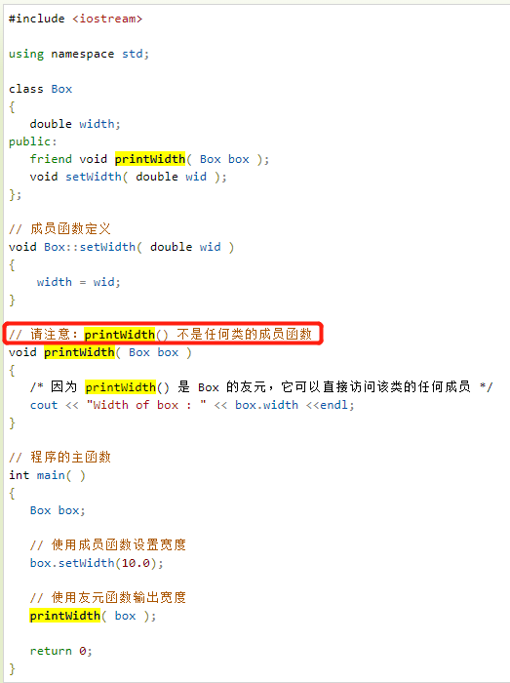 类的友元函数是定义在类外部，但有权访问类的所有私有（private）成员和保护（protected）成员。尽管友元函数的原型有在类的定义中出现过，但是友元函数并不是成员函数。
15 | Enum hack | 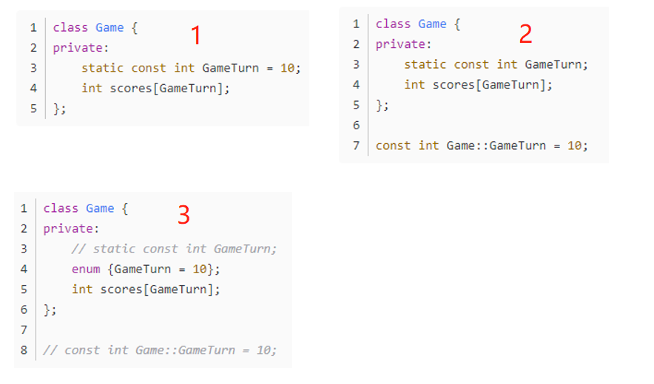 较老的C++编译器可能不支持类内初始化（图1支持类内初始化，右图2不支持类内初始化），当不支持时，声明数组时无法确定长度，此时用enum hack可以实现（图3）
16 | 返回引用类型，返回const引用类型 | 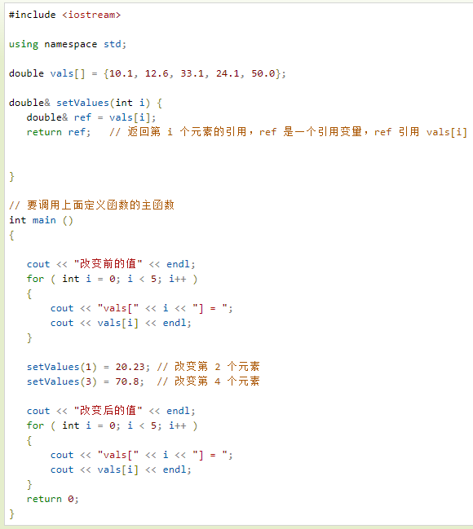 通过使用引用来替代指针，会使 C++ 程序更容易阅读和维护。C++ 函数可以返回一个引用，方式与返回一个指针类似。千万不要返回局部变量的引用，会造成悬垂指针。 当函数返回一个引用时，则返回一个指向返回值的隐式指针。这样，函数就可以放在赋值语句的左边。
17 | 悬垂指针 | 指向曾经存在的对象，但该对象已经不再存在了，此类指针称为悬垂指针。结果未定义，往往导致程序错误，而且难以检测。
18 | hpp的应用场景
19 | enum class | 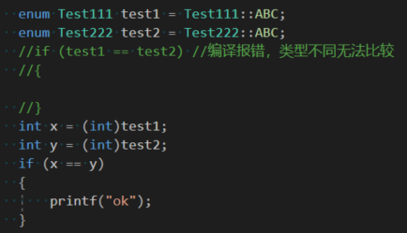 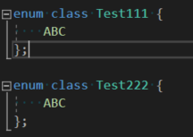 强枚举类型，不能与整形隐式转换与比较(例如两个枚举型类型，本不应相互比较，却因为隐式转换为整形而可以比较) 另外可以实现同一作用域下可以定义同名枚举(如果不声明enum class会重复定义)
20 | bind | bind是一个函数的适配器，可以将一个函数的参数特例化 #include <functional> int fun(int a, int b, int c, int d) { std::cout << a << std::endl; std::cout << b << std::endl; std::cout << c << std::endl; std::cout << d << std::endl; return 0; } void bind_test() { auto f = std::bind(fun, std::placeholders::_1, std::placeholders::_2, 300, 400); f(100, 200); } int main() { bind_test(); return 0; }
21 | 派生类可以将基类私有函数重写为其他权限类型吗 | 实测可以，甚至可以通过这种方式访问基类私有成员，可能使用友元更好
22 | 空类的大小 | 1个字节 为了实现不同的对象不能拥有相同的内存地址 sizeof不会返回0
23
24 | 拉姆达表达式捕获类型 | this 函数体内可以使用Lambda所在类中的成员变量 a 按值捕获变量 &a 按引用捕获变量 空 不捕获 = 按值 & 按引用
25 | 无名命名空间 | 无名命名空间意味着命名空间中的符号只能在本文件中访问，相当于给符号增加了 static 修饰，只能在当前文件内访问
26 | async
27 | C++11标准异步库 | std::promise std::future std::packaged_task std::async
28 | #include <>和#include ""的区别 | #include <> <>会先去编译器环境下查找, 找不到再去系统的环境下查找 #include "" ""会先在当前文件查找, 找不到再去编译器环境下查找, 找不到再去系统的环境下查找
29 | const成员函数 | 1.const关键字写在参数列表后面, 函数的声明和实现都必须带const 2.内部不能修改非static成员变量. static成员变量的内存全世界只有一份, 哪里都可以修改, 而这个const的作用是限制了这个成员函数里面不能修改非static的成员变量. 3.内部只能调用const成员函数, static成员函数. 4.非const成员函数可以调用const成员函数 5.const成员函数和非const成员函数可以构成重载
30 | 引用类型成员 | 1.引用类型成员变量必须初始化(不考虑static情况, 很少) 2.在声明的时候直接初始化, 或者通过初始化列表初始化.
31 | 重写拷贝构造函数如何拷贝const成员，如何修改const成员 | 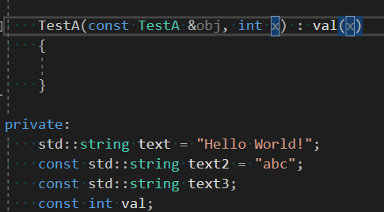
32 | mutable关键字 | mutable 是为了突破 const 的限制而设置的。可以用来修饰一个类的成员变量。被 mutable 修饰的变量，将永远处于可变的状态，即使是 const 函数中也可以改变这个变量的值
33 | 拉姆达表达式中的mutable关键字 | 使得拉姆达表达式内部可以修改按值传递的变量
34 | enable_shared_from_this | 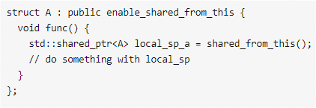 通过shared_from_this()返回this指针，不要把this指针作为shared_ptr返回出来，因为this指针本质就是裸指针，通过this返回可能 会导致重复析构，不能把this指针交给智能指针管理
35 | 内联函数 | 编译期展开到调用处，节省函数调用开销，空间换时间 所有类中定义的函数都默认声明为inline函数，不用显示地去声明inline 内联函数不允许使用循环语句和开关语句 虚函数不允许内联
36 | 什么时候使用内联函数？ | 当对程序执行性能有要求时，那么就使用内联函数吧。 当你想宏定义一个函数时，那就果断使用内联函数吧。 在类内部定义的函数会默认声明为inline函数，这有利于类实现细节的隐藏。
37 | emplace_back与push_back | push_back会执行移动构造或拷贝操作（传对象会调用拷贝构造，传入有参构造的某个参数会调用构造函数+移动构造函数） emplace_back会直接构造 传对象时效果一样都是执行一次拷贝构造，但是传有参构造某个参数时emplace_back少了一次移动构造，效率更高
38 | C++多继承存在二义性会怎么样 | 编译报错
39 | explicit 如何使用 | 用在构造函数声明
40 | 什么时候用对象，什么时候用指针 | 多态时用指针
41 | 如何禁止子类重写 | 不要加virtual？
42 | 早绑定，晚绑定 | 绑定 - 把函数体和函数调用相联系 早绑定 - 一般函数，函数体确定，编译时就确定 晚绑定 - 虚函数，函数体在程序运行时才时确定
43 | foreach具体怎么写
44 | 什么时候用智能指针
45 | 如何解决菱形继承 | 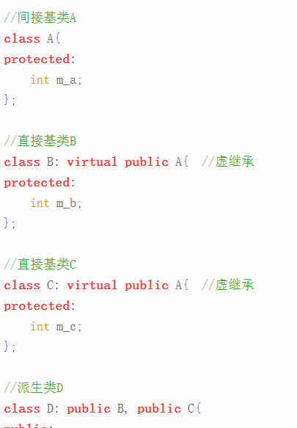 用虚继承
46 | 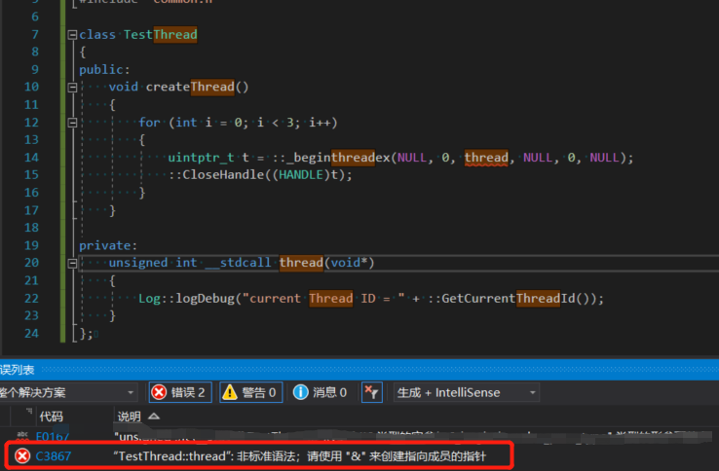 | 类内引用的函数要设置为static
47 | _stdcall、__stdcall、_fastcall | 调用约定，决定了参数传递顺序，以及由谁清理堆栈
48 | Speep(0)的意义？ | https://blog.csdn.net/qiaoquan3/article/details/56281092
49 | 带模板的静态成员如何初始化
50 | 组合与聚合？ | 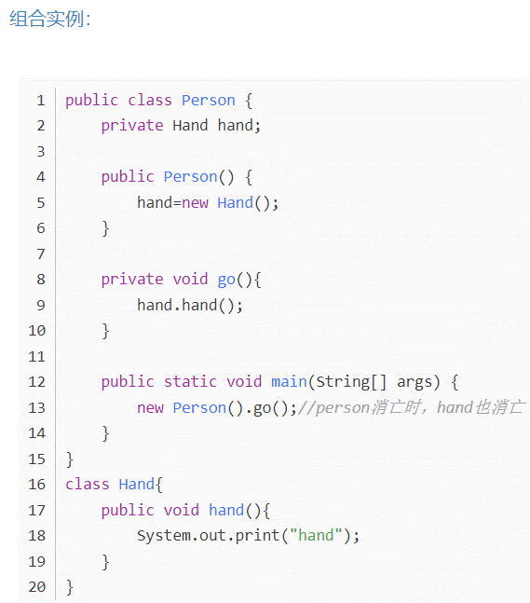 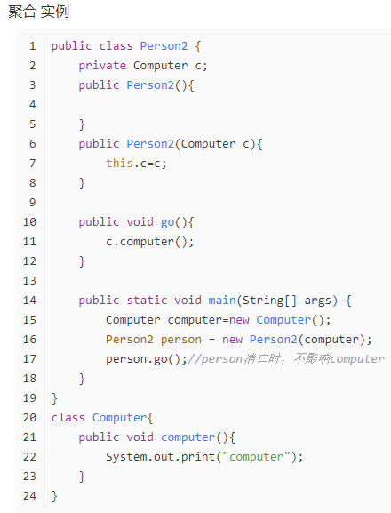 组合关系中，局部的实例化在整体中进行，整体掌管着部分的生命周期 聚合关系中，局部的实例化过程在整体外进行，然后通过某种方式注入给整体 另一种表现可能是，组合是静态聚集，聚合是动态聚集
51 | #pragma once 与#ifndef #define #endif区别 | #pragma once不是跨平台！！！ #pragma once只保证同一文件不会重复包含，不用担心宏重名问题 #ifndef #define #endif可以保证具体某段代码不重复包含，但是如果不小心定义了同名宏会出问题
52 | npos | basic_string::npos static const size_type npos = -1;//定义 The constant is the largest representable value of type size_type. It is assuredly larger than max_size(); hence it serves as either a very large value or as a special code. 以上的意思是npos是一个常数，表示size_t的最大值（Maximum value for size_t）。许多容器都提供这个东西，用来表示不存在的位置，类型一般是std::container_type::size_type find函数在找不到指定值得情况下会返回string::npos
53 | C++11 std::move和std::forward
46 | 引用折叠
47 | char *p12 = "abc";编译报错 | 需要在前面加const const char *p12 = "abc"; 或者使用字符数组 char a[] = "Hellow world"
48 | set_new_handler(function) | 设置new操作符抛异常时的callback std::set_new_handler(_callback);
49 | static_pointer_cast、dynamic_pointer_cast、const_pointer_cast、reinterpret_pointer_cast | 用于转化智能指针
50 | 什么是裸指针？ | 相对于智能指针，普通指针成为裸指针？
51 | 使用[]访问map失败 | 当时的原因是map声明为了const
52 | []与.at()的区别？ | []访问不存在元素直接报错，.at()则抛异常
53 | typename | 定义模板时与class一样 还有另外一种用法，有空再了解
54 | … 可变参数个数用法？
55 | operator()()
56 | 添加编译版本 | 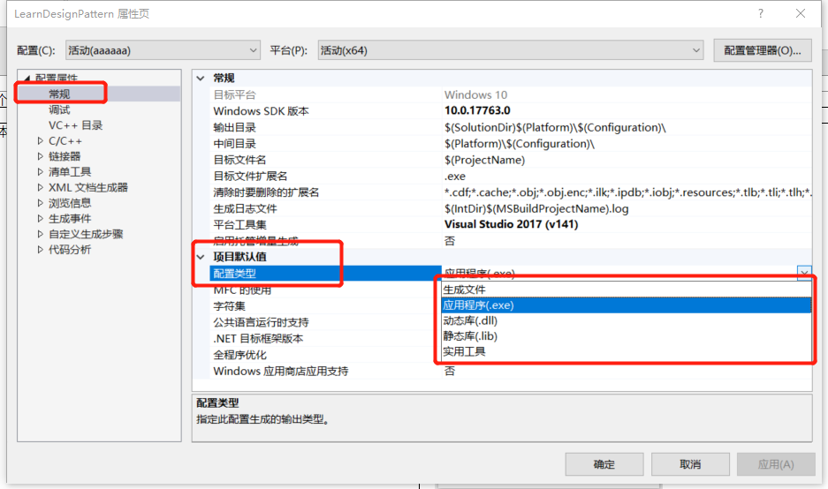 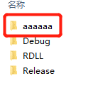
57 | const和static能否同时使用？ | 不能，const编译器会在函数中添加一个const this*指针，当一个成员声明为static时时没有this指针的
58 | final | 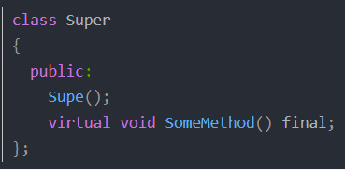 1、禁用继承 2、禁用重写，final修饰函数必须是virtual函数
59 | weak_ptr
60 | constexpr | constexpr 是 C++11 引入的，一方面是为了引入更多的编译时计算能力，另一方面也是解决 C++98 的 const 的双重语义问题。在 C 里面，const 很明确只有「只读」一个语义，不会混淆。C++ 在此基础上增加了「常量」语义，也由 const 关键字来承担，引出来一些奇怪的问题。C++11 把「常量」语义拆出来，交给新引入的 constexpr 关键字。 在 C++11 以后，建议凡是「常量」语义的场景都使用 constexpr，只对「只读」语义使用 const
61 | 配置boost库 | 下载boost 运行booststrap.bat 运行b2.exe
62 | 配置rapidjson | 下载rapidjson 配置VC++目录->包含目录
63 | 函数返回值加const的作用 | 禁止返回值被修改，即不能作为左值使用 应用场景： 当返回值为引用时
64 | 如何编译dll | 详见sheet addtion_1
65 | 为什么要用空格代替tap | 可能会出现无法对齐 可能导致错误 空格兼容性更高
66 | noexcept | C++中的异常处理是在运行时而不是编译时检测的。为了实现运行时检测，编译器创建额外的代码，然而这会妨碍程序优化 该关键字告诉编译器，函数中绝对不会发生异常,这有利于编译器对程序做更多的优化。 如果在运行时，noexecpt函数向外抛出了异常（如果函数内部捕捉了异常并完成处理，这种情况不算抛出异常），程序会直接终止，调用std::terminate()函数，该函数内部会调用std::abort()终止程序 例： constexpr initializer_list() noexcept : _M_array(0), _M_len(0) { }
67 | 容器特点对比
68 | count_if用于什么类型 | 容器
69 | vs2017如何设置C++标准
70 | delete与delete[]区别 | delete ptr 代表用来释放内存，且只用来释放 ptr 指向的内存。delete[] rg 用来释放rg指向的内存，！！还逐一调用数组中每个对象的destructor！！ 两者都可以释放全部内存 内存都可以正确释放，但是只有delete[]会依次调用析构函数，所以当delete基本数据类型时没有区别
71 | RAII | 每当处理需要配对的获取/释放函数调用的资源时，都应该将资源封装在一个对象中，实现自动资源释放。例如，我们无需直接调用一对非成员函数OpenPort/ClosePort，而是可以考虑定义常性且内部初始化的RAII概念的“端口”操作类 通过使用上述RAII类型，可以避免程序员忘记关闭端口而引起的泄漏（例如在析构中释放socket等资源），还可以确保异常发生时栈展开过程中自动释放端口资源
72 | valgrind
73 | 空的析构函数有什么用？ | 似乎是没用的 显示调用析构并不意味着对象销毁，在对象销毁时还会再次调用析构，可以理解为一个FinishAction，类似onDestroy
74 | placement new是什么 | 一般来说，使用new申请空间时，是从系统的“堆”（heap）中分配空间。申请所得的空间的位置是根据当时的内存的实际使用情况决定的。但是，在某些特殊情况下，可能需要在已分配的特定内存创建对象，这就是所谓的“定位放置new”（placement new）操作。 定位放置new操作的语法形式不同于普通的new操作。例如，一般都用如下语句A* p=new A;申请空间，而定位放置new操作则使用如下语句A* p=new (ptr)A;申请空间，其中ptr就是程序员指定的内存首地址。 new 的三种形式: void* operator new (std::size_t size) throw (std::bad_alloc); void* operator new (std::size_t size, const std::nothrow_t& nothrow_constant) throw(); void* operator new (std::size_t size, void* ptr) throw(); A* a = new A; //调用第一种 ，分配失败抛bad_alloc异常 A* a = new(std::nothrow) A; //调用第二种，分配失败返回空指针 new (p)A(); //调用第三种，不分配内存，在p所指内存处直接构造
75 | SGI STL | SGI实现的标准模板 SGI的全称 -- 硅图[计算机系统] 公司。
76 | auto_ptr和shared_ptr区别 | auto_ptr不带计数，shared_ptr和unique_ptr时c++11的 auto_ptr所做的事情，就是动态分配对象以及当对象不再需要时自动执行清理 1、auto_ptr不能共享所有权。 2、auto_ptr不能指向数组 3、auto_ptr不能作为容器的成员。 4、不能通过赋值操作来初始化auto_ptr std::auto_ptr<int> p(new int(42)); //OK std::auto_ptr<int> p = new int(42); //ERROR 这是因为auto_ptr 的构造函数被定义为了explicit 5、不要把auto_ptr放入容器
77 | wek_ptr | C++11 标准新引入了 shared_ptr、unique_ptr 以及 weak_ptr
78 | APA传递function编译错误 | 原因是静态成员没有显示初始化
79 | git for-each-ref --format='%(committerdate) %09 %(authorname) %09 %(refname)' | sort -k5n -k2M -k3n -k4n | 查看所有分支的创建信息
80 | __declspec ( extended-decl-modifier ) | https://blog.csdn.net/weixin_43679037/article/details/121912686
81 | MSVC | MSVC，就是微软（MS）的VC运行库。 VC运行库，是Visual C++的运行库。很多程序在编制的时候，使用了微软的运行库，大大减少了软件的编码量，却提高了兼容性。但运行的时候，需要这些运行库。这些运行库简称就是MSVC。
82 | RTTI机制 | RTTI(Run Time Type Identification)即通过运行时类型识别，程序能够使用基类的指针或引用来检查着这些指针或引用所指的对象的实际派生类型 为什么会出现RTTI这一机制，这和C++语言本身有关系。和很多其他语言一样，C++是一种静态类型语言。其数据类型是在编译期就确定的，不能在运行时更改。然而由于面向对象程序设计中多态性的要求，C++中的指针或引用(Reference)本身的类型，可能与它实际代表(指向或引用)的类型并不一致。有时我们需要将一个多态指针转换为其实际指向对象的类型，就需要知道运行时的类型信息，这就产生了运行时类型识别的要求。和Java相比，C++要想获得运行时类型信息，只能通过RTTI机制，并且C++最终生成的代码是直接与机器相关的。 我对Java的运行时类型识别不是很熟悉，所以查了一下相关资料：Java中任何一个类都可以通过反射机制来获取类的基本信息（接口、父类、方法、属性、Annotation等），而且Java中还提供了一个关键字，可以在运行时判断一个类是不是另一个类的子类或者是该类的对象，Java可以生成字节码文件，再由JVM（Java虚拟机）加载运行，字节码文件中可以含有类的信息。
83 | 左值引用和右值引用 | https://blog.csdn.net/u012198575/article/details/83142419
84 | for(auto& o : container)叫什么 | rangeFor
85 | 为什么返回局部变量的引用没出错 | 局部变量不是立即销毁，所以结果是未知的，可能还能读到原来的值
86 | vector的自动扩容性能消耗如何避免 | 初始化时使用reserve扩容到预估大小 应用场景，比如需要push_back进去很多元素，那么在创建容器之后应当手动扩容 std::vector<int> list; list.reserve(1000); for(int I = 0; I <1000; i++) list.push_back(i);
87 | 为什么要将声明与实现分开到.h和.cpp中 | 分开后当修改函数实现部分即cpp时并不影响函数的声明部分，其他引用此头文件的文件不需要重新编译，可以提高编译效率
88 | 栈内存和堆内存 | 两种不同的组织内存的方式
89 | 32位系统一个指针是4个字节，64位系统是8个字节
90 | 引用类型必须用左值初始化？ | const引用可以用右值初始化，因为const代表不可修改
91 | 函数重载是在编译期完成吗？ | 静态多态(重载函数:编译时完成),动态多态(通过父类指针或引用调用虚函数:运行时由程序自已完成) 还有 模板特化、偏特化也是一种编译期多态
92 | 类型转换操作符 | class A{} class B{ // 重写类型转换操作符 operatorA() { return A(); } } void main() { A a = B(); }
93 | 注释的大坑，编码格式不对的话注释也会导致编译错误！！！或者运行错误！！！ 踩坑时的报错内容：缺少函数标题(是否是老式的形式表）
94
95
96
97
98
99
100
101
102
103
104
105
106
107
108
109
110
111
112
113
114
115
116
117
118
119
120
121
122
123
124
125
126
127
128
129
130
131
132
133
134
135
136
137
138
139
140
141
142
143
144
145
146
147
148
149
150
151
152
153
154
155
156
157
158
159
160
161
162
163
164
165
166
167
168
169
170
171
172
173
174
175
176
177
178
179
180
181
182
183
184
185
186
187
188
189
190
191
192
193
194
195
196
197
198
199
200
201
202
203
204
205
206
207
208
209
210
211
212
213
214
215
216
217
218
219
220
221
222
223
224
225
226
227
228
229
230
231
232
233
234
235
236
237
238
239
240
241
242
243
244
245
246
247
248
249
250
251
252
253
254
255
256
257
258
259
260
261
262
263
264
265
266
267
268
269
270
271
272
273
274
275
276
277
278
279
280
281
282
283
284
285
286
287
288
289
290
291
292
293
294
295
296
297
298
299
300

PlugIn
Num |  |  | Note
1 | DataSource的成员变量在KanziStudio如何使用 | 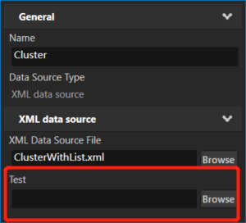 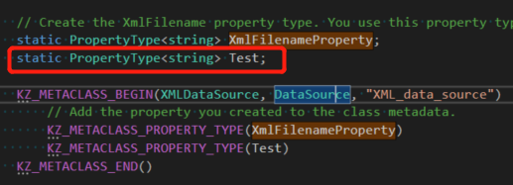
2 | 自定义节点需要做的事 | 1继承Node类节点（Node,Node2D,Node3D,EmptyNode2D,EmptyNode3D...） 2注册类（注意宏别用错，） 3create方法 4构造方法 5如果重写onAttached等函数，需要调用基类被重写的函数 6注册类
3 | addTimerHandler编译失败 | 3.6.10失败，使用3.6.13编译成功了
4 | 自定义属性，在studio正常更新值，在plugin始终被覆盖为default值 | 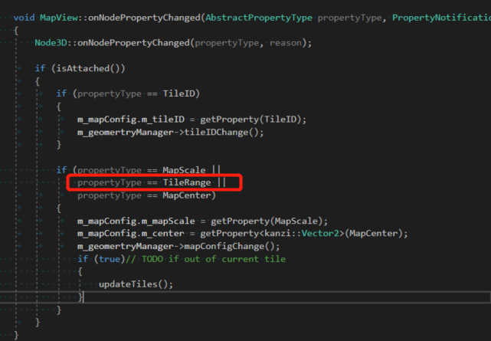 错误原因，没有添加TileRange的判断，因而没有时时更新到最新值
5 | 自定义属性在studio找不到 | 可能取值范围不合法，例如红框中数值超过int取值范围则会出现此情况
6 | datasource在plugin取不到
7 | 注意点关于property | property发生变化会先被赋予初始值再赋予新值
8
9
10
11
12
13
14
15
16
17
18
19
20
21
22
23
24
25
26
27
28
29
30
31
32
33
34
35
36
37
38
39
40

术语
Num |  |  | Note
1 | IPC | Inter-Process Communication 进程间通信
2 | CAN | Scalable service-Oriented MiddlewarE over IP
3 | SOME/IP
4 | TCP/IP
 | TCP | TCP（Transmission Control Protocol，传输控制协议）是面向连接的协议，也就是说，在收发数据前，必须和对方建立可靠的连接。 一个TCP连接必须要经过三次“对话”才能建立起来，其中的过程非常复杂， 只简单的描述下这三次对话的简单过程： 1）主机A向主机B发出连接请求数据包：“我想给你发数据，可以吗？”，这是第一次对话； 2）主机B向主机A发送同意连接和要求同步 （同步就是两台主机一个在发送，一个在接收，协调工作）的数据包 ：“可以，你什么时候发？”，这是第二次对话； 3）主机A再发出一个数据包确认主机B的要求同步：“我现在就发，你接着吧！”， 这是第三次对话。 三次“对话”的目的是使数据包的发送和接收同步， 经过三次“对话”之后，主机A才向主机B正式发送数据。 TCP三次握手过程 第一次握手：主机A通过向主机B 发送一个含有同步序列号的标志位的数据段给主机B，向主机B 请求建立连接，通过这个数据段， 主机A告诉主机B 两件事：我想要和你通信；你可以用哪个序列号作为起始数据段来回应我。 第二次握手：主机B 收到主机A的请求后，用一个带有确认应答（ACK）和同步序列号（SYN）标志位的数据段响应主机A，也告诉主机A两件事：我已经收到你的请求了，你可以传输数据了；你要用那个序列号作为起始数据段来回应我 第三次握手：主机A收到这个数据段后，再发送一个确认应答，确认已收到主机B 的数据段："我已收到回复，我现在要开始传输实际数据了，这样3次握手就完成了，主机A和主机B 就可以传输数据了。
5 | UDP | UDP（User Data Protocol，用户数据报协议） 1、UDP是一个非连接的协议，传输数据之前源端和终端不建立连接， 当它想传送时就简单地去抓取来自应用程序的数据，并尽可能快地把它扔到网络上。 在发送端，UDP传送数据的速度仅仅是受应用程序生成数据的速度、 计算机的能力和传输带宽的限制； 在接收端，UDP把每个消息段放在队列中，应用程序每次从队列中读一个消息段。 2、 由于传输数据不建立连接，因此也就不需要维护连接状态，包括收发状态等， 因此一台服务机可同时向多个客户机传输相同的消息。 3、UDP信息包的标题很短，只有8个字节，相对于TCP的20个字节信息包的额外开销很小。 4、吞吐量不受拥挤控制算法的调节，只受应用软件生成数据的速率、传输带宽、 源端和终端主机性能的限制。 5、UDP使用尽最大努力交付，即不保证可靠交付， 因此主机不需要维持复杂的链接状态表（这里面有许多参数）。 6、UDP是面向报文的。发送方的UDP对应用程序交下来的报文， 在添加首部后就向下交付给IP层。既不拆分，也不合并，而是保留这些报文的边界， 因此，应用程序需要选择合适的报文大小。
 | TCP与UDP区别 | 1、基于连接（TCP）与无连接（UDP）； 2、对系统资源的要求（TCP较多，UDP少）； 3、UDP程序结构较简单； 4、流模式与数据报模式 ； 5、TCP保证数据正确性，UDP可能丢包； 6、TCP保证数据顺序，UDP不保证。
6 | Topic
7 | Ros Message
8 | 域控
9 | 中控
10 | EPSG：4326是经纬度投影。球面墨卡托的官方代码是EPSG:3857，非官方的代码EPSG:900913
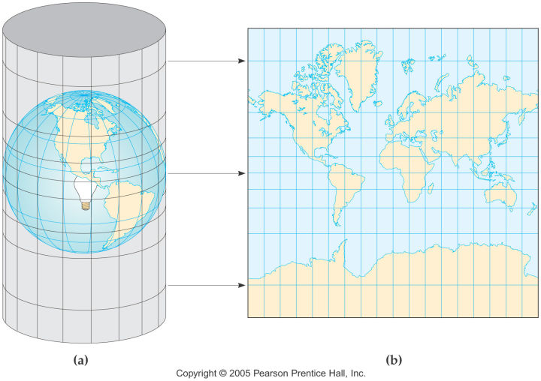
11 | 墨卡托投影 | 是正轴等角圆柱投影。由荷兰地图学家墨卡托(G.Mercator)于1569年创立。假想一个与地轴方向一致的圆柱切或割于地球，按等角条件，将经纬网投影到圆柱面上，将圆柱面展为平面后，即得本投影。 web墨卡托的经纬度投影范围：经度[-180,180]，维度[-85.05112877980659,85.05112877980659]; 天地图地址http://map.tianditu.gov.cn/
12 | 标量 | “标量（scalar），亦称“无向量”。有些物理量，只具有数值大小，而没有方向，部分有正负之分。物理学中，标量（或作纯量）指在坐标变换下保持不变的物理量。用通俗的说法，标量是只有大小，没有方向的量。”
13
14
15
16
17
18
19
20
21
22
23
24
25
26
27
28
29
30
31
32
33
34
35
36
37
38
39
40

Android相关
Num | Trouble | Solution | Note
1 | 增加测试按钮的代码位置 | 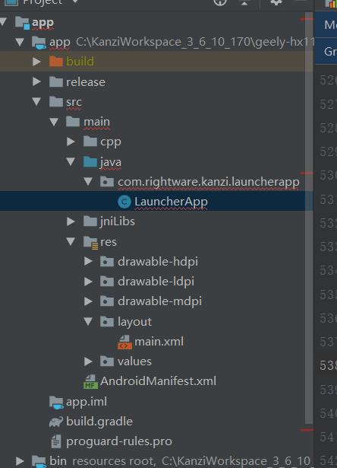
2 | android studio 查看类结构快捷键 | Alt + 7
3 | 注册KanziView生命周期 | 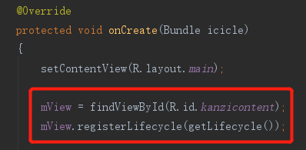 在onCreate mView = findViewById(R.id.kanzicontent); mView.registerLifecycle(getLifecycle()); | 依赖android生命周期
4 | kanzi渲染只能在android下面 | 由serfaceview机制决定的
5 | android输出log | Log.v Log.d Log.i Log.w Log.e
6 | LayoutInflater.inflate() | public View inflate (int resource, ViewGroup root) public View inflate (int resource, ViewGroup root, boolean attachToRoot)
7 | BroadcastReceiver | 广播接收
8 | onPause onStop时线程如何处理的，sleep？
9 | C++如何打印android logcat日志 | #include <android/log.h> __android_log_print(ANDROID_LOG_DEBUG, "TAG-NATIVE", msg);
10 | MutableLiveData数据残留 | MutableLiveData在removeObserver时不会清除数据，并且再下次添加observer时会触发回调
11 | 主线程休眠方式 | try { TimeUnit.MILLISECONDS.sleep(5000); } catch (InterruptedException e) { e.printStackTrace(); }
12 | Toast用法 | Toast是Android中用来显示显示信息的一种机制，和Dialog不一样的是，Toast是没有焦点的，而且Toast显示的时间有限，过一定的时间就会自动消失。 第一个参数：当前的上下文环境。可用getApplicationContext()或者getContext()或this 第二个参数：要显示的字符串。也可是R.string中字符串ID 第三个参数：显示的时间长短。Toast默认的有两个Toast.LENGTH_LONG(3S)和Toast.LENGTH_SHORT(2S)，也可以使用毫秒如1000ms（不建议） Toast 是一个 View 视图，快速的为用户显示少量的信息。 Toast 在应用程序上浮动显示信息给用户，不会获得焦点，不影响用户的输入或其他操作，主要用于 一些帮助或者提示。 Toast 最常见的创建方式是使用静态方法 Toast.makeText // 创建toast对象 Toast toast = Toast.makeText(this, new JNI().getMyString2(), new Integer(3000)); // 设置位置 toast.setGravity(Gravity.CENTER, 0, 0); // 显示toast toast.show();
13 | Antroid Studio如何配置NDK | 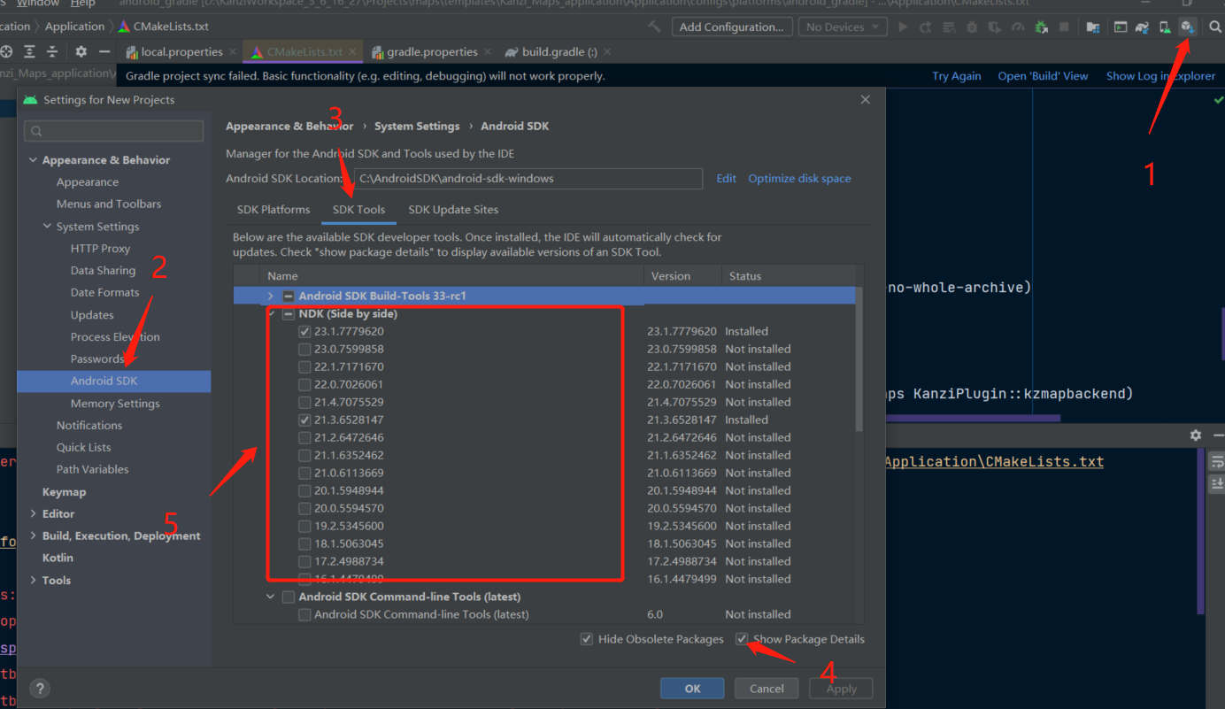 1.下载ndk，通过local.properties指定ndk路径（未验证） 2.如下方式
14 | ERROR: Cause: executing external native build for cmake D:\KanziWorkspace_3_6_16_27\Projects\maps_android\templates\Kanzi_Maps_application\Application\CMakeLists.txt
15 | cmake log在哪 | 参考： D:\KanziWorkspace_3_6_16_27\Projects\maps_android\templates\Kanzi_Maps_application\Application\configs\platforms\android_gradle\output\cmake\mapboxDebug\arm64-v8a\cmake_server_log.txt
16 | Android Gradle plugin requires Java 11 to run. You are currently using Java 1.8. | 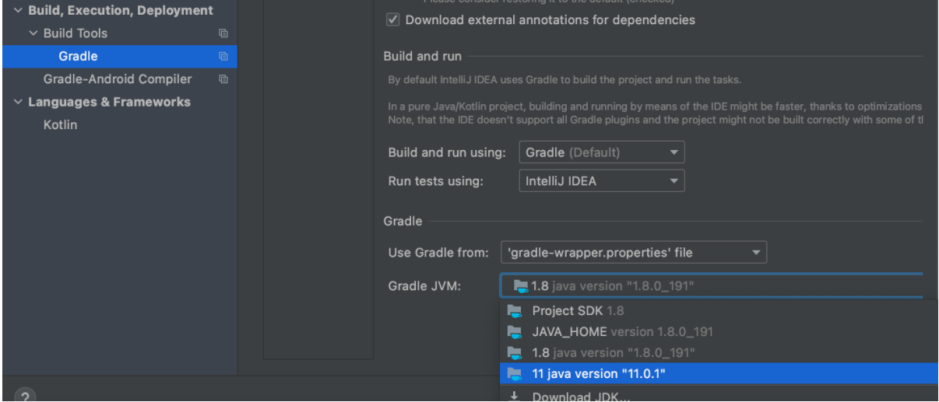 File>Settings
17 | Execution failed for task ':app:mergeDebugNativeLibs'. > A failure occurred while executing com.android.build.gradle.internal.tasks.Workers$ActionFacade > More than one file was found with OS independent path 'lib/x86/libprebuilt.so' | 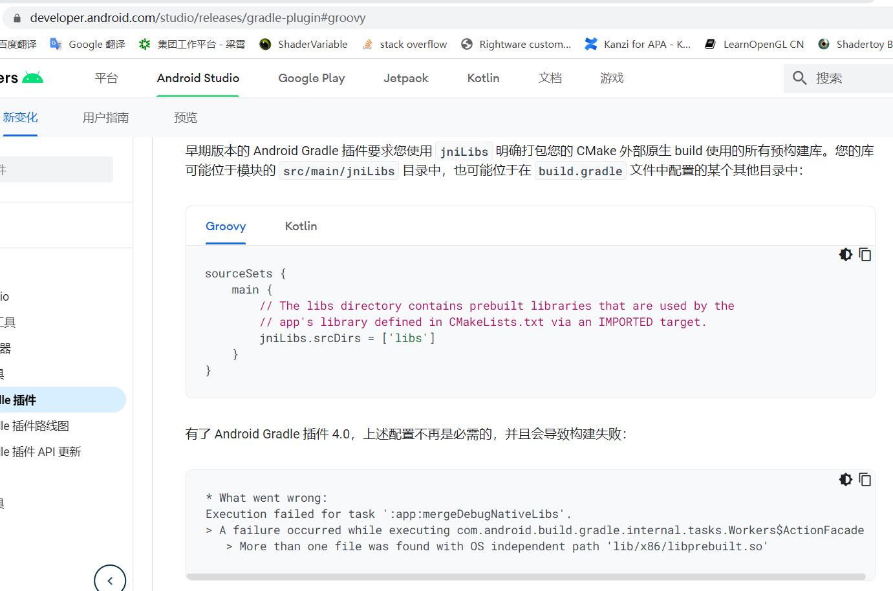
18 | 如何将kanzi组进android工程 | 待整理详细手顺
19 | 如何给已有工程组入AndroidDataSource插件 | 待整理详细手顺
20
21
22
23
24
25
26
27
28
29
30
31
32
33
34
35
36
37
38
39
40
41

环境&编译&运行等
Num | Trouble | Solution | Note
1 | VS编译错误： Error C1047 The object or library file '..\..\..\output\int\Win32\GL_vs2015_Release_DLL\profiling_helper.obj' was created with an older compiler than other objects; rebuild old objects and libraries xsssxsasda D:\KanziWorkspaceForLearing\xsssxsasda\Application\configs\platforms\win32\LINK 1 | 缺少环境，将kanzi工程导入kanzi workspace，或将kanzi workspace的Engine文件夹拷贝至工程上一级目录
2 | Message用Log打印属性值为null | 使用js脚本打印（※js脚本编译为APK会运行崩溃，安卓不支持js脚本）
3 | ERROR: Cause: executing external native build for cmake D:\Git\geely-hx11-gitPlace\Applications\launcher_app\Application\CMakeLists.txt | 查看kanzi環境的Engine是否缺少gradle相關
4 | Android Studio编译APK报错 | 重新指定APK存储路径
5 | sln打不开 | 缺少环境，放到kanziWorkspace的projects或者example文件夹下
6 | 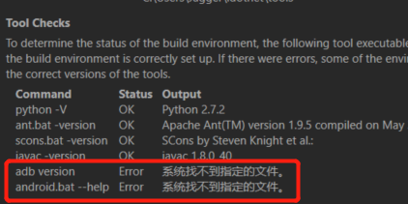 adb 不好用 | 环境变量没有正确配置 C:\ProgramData\Rightware\Kanzi 3.6.13、kanzi_environment_variables.bat
7 | 编译Plugin dll时 错误LNK1168 | 退出preview，再编译dll（dll文件被占用）
8 | 编译Plugin dll无法更新到新代码 | rebuild
9 | 如何创建gradle | kanzi workspace Engin中有相关资源会自动生成
10 | Preview 帧率超低 | 可能是插件选择Debug版本的原因
11 | 如何编译插件的so | CMAKE正常情况会自动生成
12 | Unable to resolve dependency for ':app@debugAndroidTest/compileClasspath': Could not resolve org.hamcrest:hamcrest-library:1.3.
13 | adb 安装apk异常慢
14 | android studio编译完找不到so | 看log
15 | C:\KanziWorkspace_3_6_10_170\Projects\AndroidDataSource2\Tool_project>adb: failed to install d:\Git\APK\release\app-release.apk: Failure [INSTALL_FAILED_UPDATE_INCOMPATIBLE: Package com.rightware.kanzi.androiddatasource signatures do not match previously installed version; ignoring!] | 因为已经安装了同名apk
16 | lib和dll的链接方式区别
17 | 打开项目preview报错，提示有属性重复定义 | kanzi版本错误
18 |  | android studio版本问题
19 | Android Studio 编译错误 Build command failed. Error while executing process C:\AndroidSDK\cmake\3.10.2.4988404\bin\cmake.exe with arguments {--build C:\KanziWorkspace_3_6_10_170\Projects\geely-ex11-work\GeelyEx11\Application\output\cmake\app\cmake\debug\x86_64 --target GeelyEx11} ninja: error: '../../../../../../lib/android/ES3_Debug/x86_64/libScrollPlugIn.so', needed by '../../../../../../configs/platforms/android_gradle/app/build/intermediates/cmake/debug/obj/x86_64/libkanzi.so', missing and no known rule to make it
20 |  | local.properties WorkSpace路徑不對 NDK不需要設置
21 | 编译成功但是没有生成so | 没有cmake，没有gradle
22 | QNX 中启动两个3610kanzi进程，起第二个进程会提示以下log： # error:generic:/home/admin/ws/0/CD/Engine/source/core.ui/platform/windowing/qnx_screen/kzs_window_native.cpp.177> Unable to retrieve window size. error:generic:/home/admin/ws/0/CD/Engine/source/appfw/platform/posix/main.cpp.28> Unable to retrieve window size. | 需要修改groupName 方案：On startup Kanzi application creates Native Window and Window Group for that window with screen_create_group() system call. By default Kanzi uses "KanziWindowGroup" to name the group. In this case second Kanzi application crashes because it tries to create group with "KanziWindowGroup" name which is already used by first application. To solve this issue you need to set different group names for each Kanzi application. You can do that through application configuration properties in Application::onConfigure() callback: 1. Application #1: virtual void onConfigure(ApplicationProperties& configuration) KZ_OVERRIDE { configuration.defaultWindowProperties.groupName = string("FirstApplicationWindowGroupName"); } 2. Application #2: virtual void onConfigure(ApplicationProperties& configuration) KZ_OVERRIDE { configuration.defaultWindowProperties.groupName = string("SecondApplicationWindowGroupName"); }
23 | 创建kanzi工程没有gradle | WorkSpace缺少Template，或者Templete少相关内容
24 | ERROR: Error: Could not find or access Kanzi's Gradle plugin directory: D:\KanziWorkspace_3_6_10_170\Engine\lib\android\gradle | local.properties的kanzi.home设置错误
25 | android studio如何设置编译so的版本（release/debug） | 使用带签名编译APK可以选择编译版本
26 | jar和so的区别 | so-动态链接库，共享库，由C或C++编译生成 jar- Java Archive File相当于静态库，由java代码编译生成
27 | android studio不同编译方式区别 | generate生成的apk带签名，部分设备无签名无法安装
28 | 编译方式区别 debug javadebug profiling release | debug- javadebug- profiling-性能测试 release-发布版本
29 | KanziStudio导出为player报无法启动dll错误 | 将dll拷贝到.exe目录下
30 | adb 卸载apk | adb uninstall [com.rightware.kanzi.geelyex11]包名 adb shell pm list packages 列出所有包 adb shell pm list packages -3 列出除系统的所有第三方包
31 | android studio 编译时报错： Mapping new ns http://schemas.android.com/repository/android/common/02 to old ns http://schemas.android.com/repository/android/common/01 | 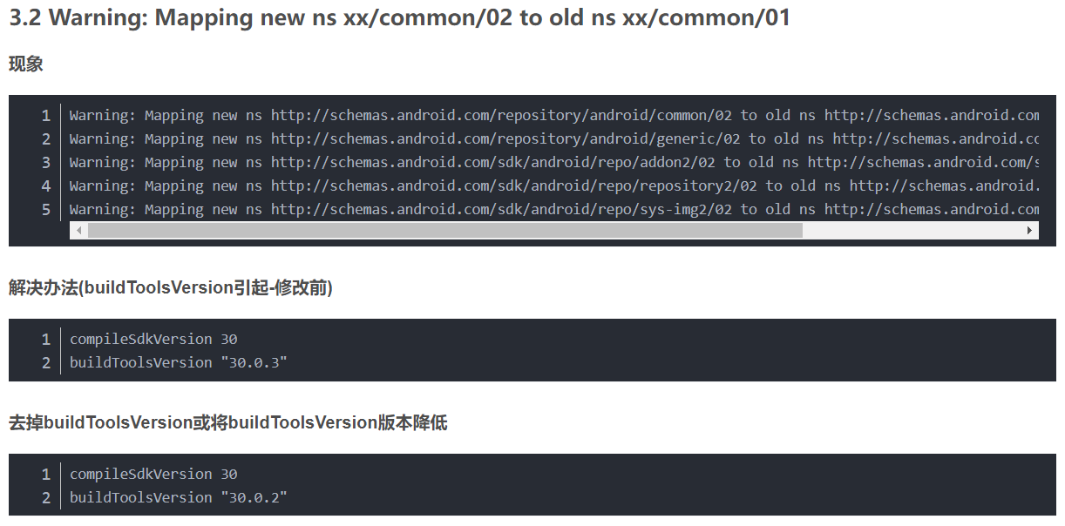 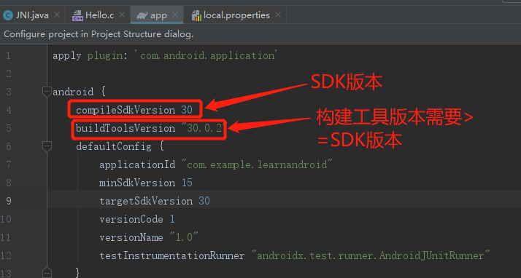 buildToolsVersion引起 | 未解决
32 | Deprecated Gradle features were used in this build, making it incompatible w |  | 未解决
33 | 找不到jni.h | 创建native c++工程可以解决
34 | 编译为APK后，读文件操作找不到文件 | 路径错误，与preview的路径是不一样的 安卓侧获取并传递给kanzi this.getExternalFilesDir(null).getAbsolutePath()
35 | 如何将现有.so组入项目 | System.loadLibrary(".so name"); 另外根据需要可配置CmakeList链接
36 | anroid编译报错： 2 files found with path … | 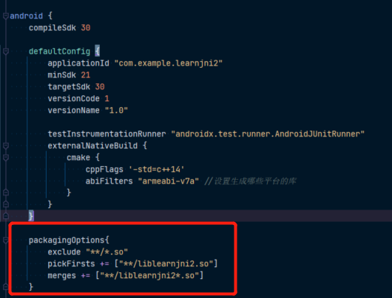 build.gradle 添加如下代码
37 | ERROR: Invalid revision: 3.18.1-g262b901-dirty | 这个错误是由于CMake版本过高造成的 切换cmake版本方法 local.properties添加如下内容（此处示例使用kanzi环境的cmake）
38 | 如何修改apk安装的软件名 | AndroidManifest.xml修改label属性：
39 | ERROR: Unable to find method 'org.gradle.api.artifacts.result.ComponentSelectionReason.getDescription()Ljava/lang/String;'. Possible causes for this unexpected error include: Gradle's dependency cache may be corrupt (this sometimes occurs after a network connection timeout.) Re-download dependencies and sync project (requires network) The state of a Gradle build process (daemon) may be corrupt. Stopping all Gradle daemons may solve this problem. Stop Gradle build processes (requires restart) Your project may be using a third-party plugin which is not compatible with the other plugins in the project or the version of Gradle requested by the project. In the case of corrupt Gradle processes, you can also try closing the IDE and then killing all Java processes. | 重新创建工程未再现解决。。。
40 | adb连接逍遥模拟器 | 在模拟器目录下 执行 cmd：adb connect 127.0.0.1:21503
41 | Anroid Studio新建c、c++文件#include找不到库 | 配置NDK SDK manager->SDK Tools勾选NDK | 未解决
42 |  APK无法安装 | 原因：使用手机飞书传输，导致APK失效
43 | 安卓工程加载so库的方法 | 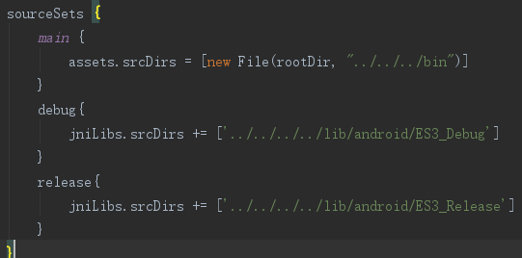 System.loadLibrary() build.gradle中配置sorceSets
44 | libkanzi.so是什么，是main函数所在cpp编译出来的吗？
45 | kanzi studio3 6 13new project没有其他templete
46 | visual studio如何修改新建项目的路径
47 | SnapdragonProfiler使用 | 看不到指定进程GPU数据，先启动Profiler再启动待测App
48 | adb 运行app | adb shell am start -n 包名/app名
49 | Haomo编译apk找不到数据文件 | 配置build.xml打包数据文件进apk 添加copy脚本 android代码添加调用copy代码
50 | 找不到*.kzb.cfg | 1、未导出kzb 2、检查名字与main.cpp是否一致
51 | A failure occurred while executing com.android.build.gradle.tasks.PackageAnd | 添加如下配置
52 |  | 当时将另外一个工程的bin目录拷贝到毫末的一个编译工程里面，插件的名称路径是不一样的
53
54
55
56
57
58
59

JNI
Num | Trouble | Solution | Note
1 | jclass和jobject的区别 | jclass对应静态native方法，jobject对应非静态native方法
2 | 传递int数组，并修改数组的元素 | 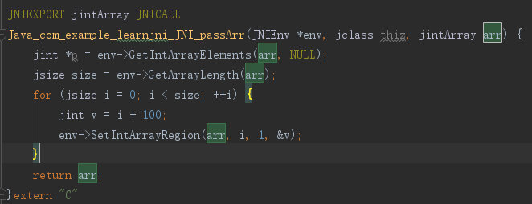
3 | 如何获取方法的签名 | 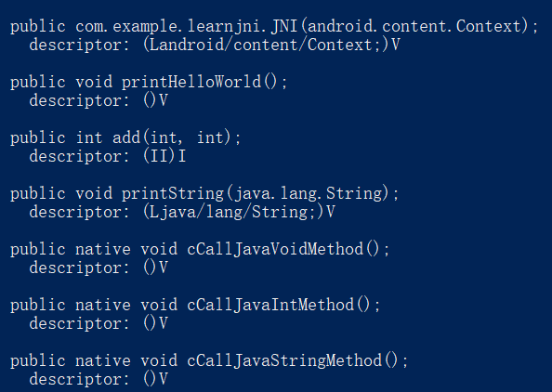 先编译生成class，到class目录命令行执行执行 javap -s 类名 android studio可以alt + enter自动生成
4 | c调用java | 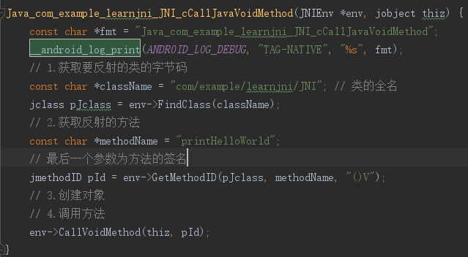
5 | JNI DETECTED ERROR IN APPLICATION: can't call int com.example.learnjni.JNI.add(int, int) on instance of java.lang.Class<com.example.learnjni.JNI> | 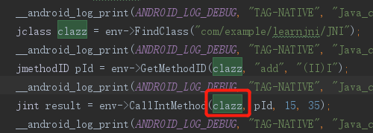 CallIntMethod的传参错误，应传入类的实例，此处可用如理参数thiz
6 | 如何实现线程休眠 | 使用#include <unistd.h> 的sleep函数
7 | JNI调用函数是同步的吗
8
9
10
11
12
13
14
15
16
17
18
19
20
21
22
23
24
25
26
27
28
29
30
31
32
33
34
35
36
37
38
39
40

addition_1
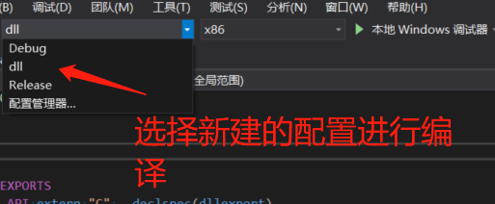
1 | 导入项目

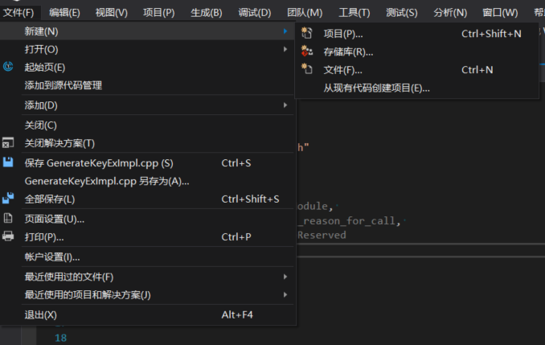

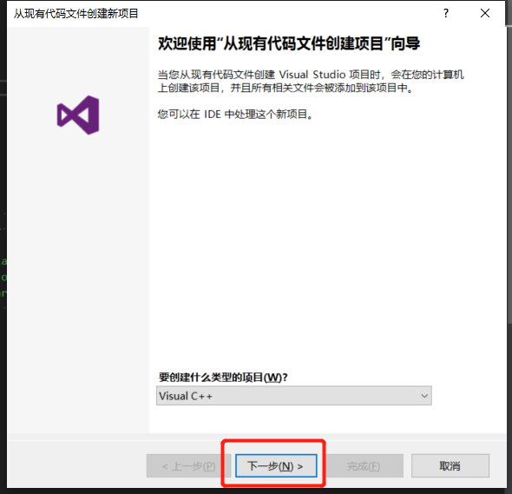

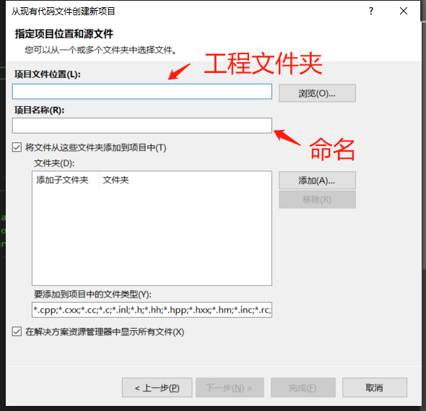

 | 一路下一步至完成

2 | 配置dll编译

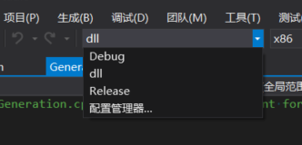

 | 新建配置（命名dll为例）
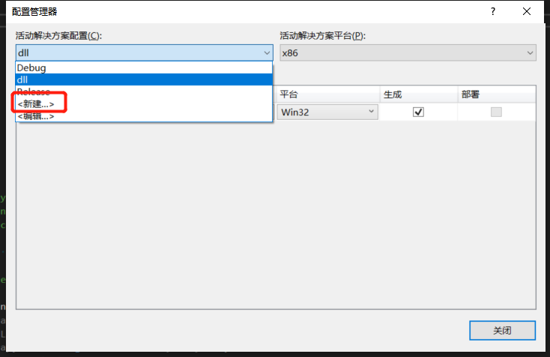
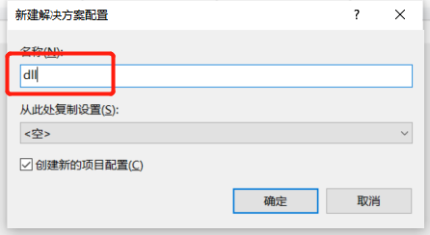

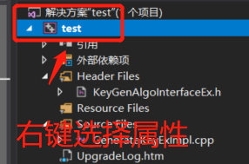

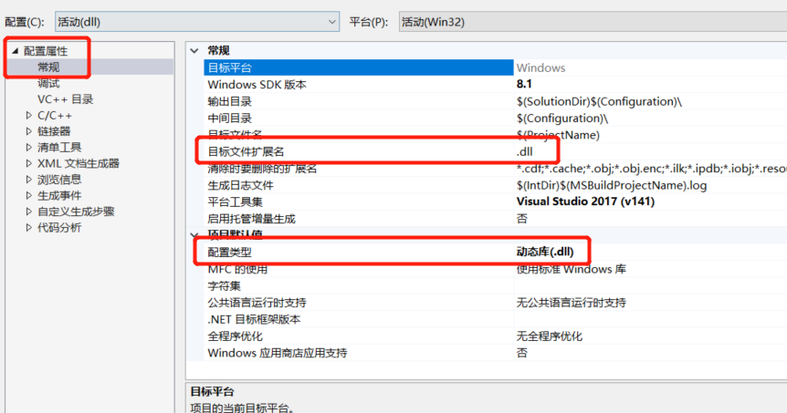

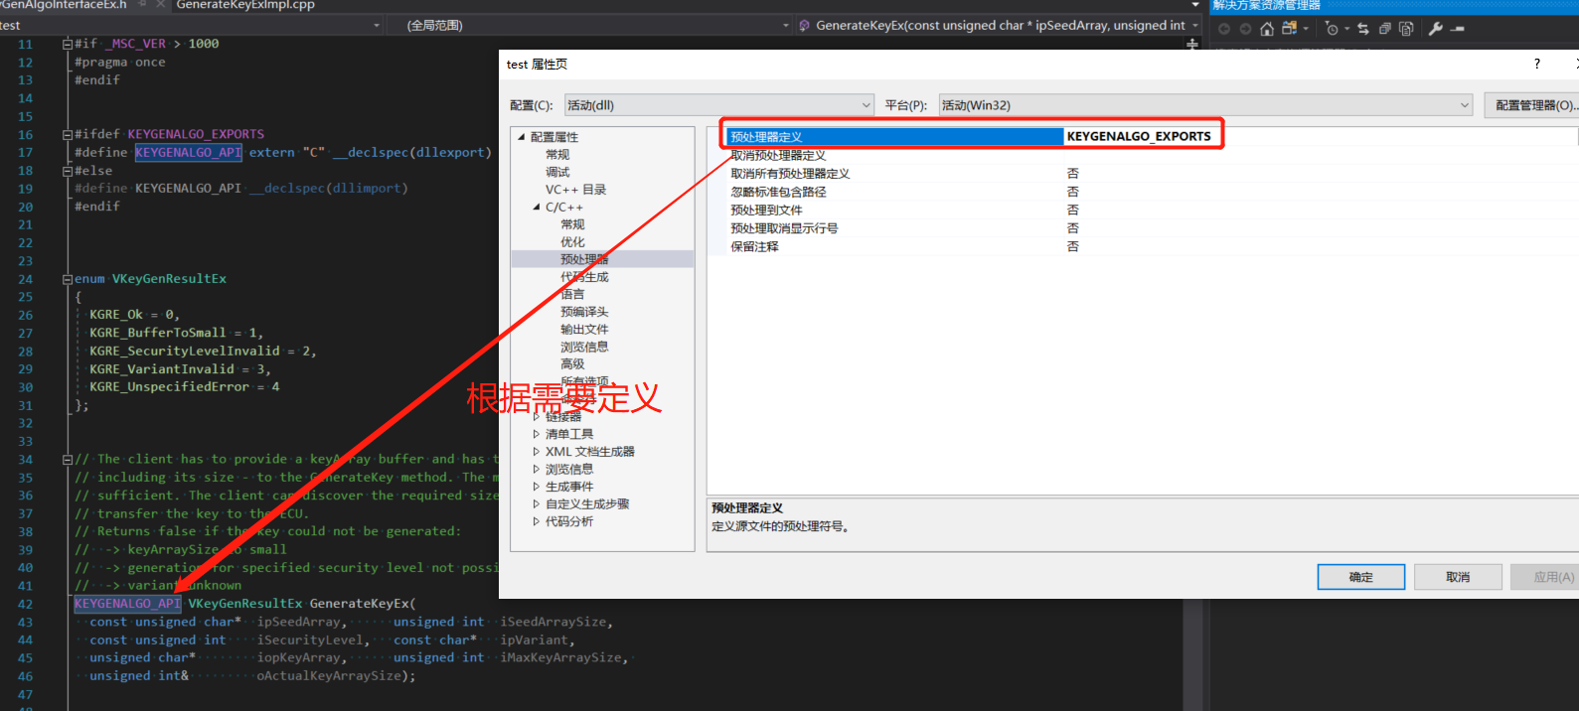

3 | 编译

addition_3
